II p
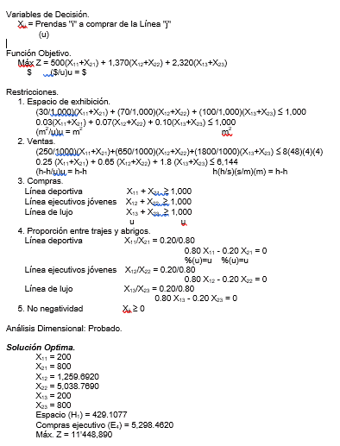

Hoja3
Variable X 1 Curva de regresión ajustada
 | Y | Pronóstico para Y
 | 1 | 948.71794872
 |  | 1192.9662005
 |  | 1437.2144522
 |  | 1681.462704
 |  | 1925.7109557
 |  | 2169.9592075
 |  | 2414.2074592
 |  | 2658.455711
 |  | 2902.7039627
 |  | 3146.9522145
 |  | 3391.2004662
 |  | 3635.4487179
Resumen

Estadísticas de la regresión
Coeficiente de correlación múltiple | 0.97842966208
Coeficiente de determinación R^2 | 0.95732460365
R^2 ajustado | 0.95305706401
Error típico | 195.01079553
Observaciones | 12

ANÁLISIS DE VARIANZA
 | Grados de libertad | Suma de cuadrados | Promedio de los cuadrados | F | Valor crítico de F
Regresión | 1 | 8530980.8129 | 8530980.8129 | 224.32705621 | 3.5469716704E-08
Residuos | 10 | 380292.10373 | 38029.210373
Total | 11 | 8911272.9167

 | Coeficientes | Error típico | Estadístico t | Probabilidad | Inferior 95% | Superior 95% | Inferior 95,0% | Superior 95,0%
Intercepción | 704.46969697 | 120.02084789 | 5.8695610749 | 0.00015738946317 | 437.04658273 | 971.89281121 | 437.04658273 | 971.89281121
Variable X 1 | 244.24825175 | 16.307621963 | 14.977551743 | 3.5469716704E-08 | 207.91260567 | 280.58389783 | 207.91260567 | 280.58389783

Análisis de los residuales

Observación | Pronóstico para Y | Residuos
1 | 948.71794872 | 151.28205128
2 | 1192.9662005 | -42.966200466
3 | 1437.2144522 | -387.21445221
4 | 1681.462704 | 218.53729604
5 | 1925.7109557 | 174.28904429
6 | 2169.9592075 | -19.959207459
7 | 2414.2074592 | -114.20745921
8 | 2658.455711 | -208.45571096
9 | 2902.7039627 | 197.2960373
10 | 3146.9522145 | 53.047785548
11 | 3391.2004662 | 108.7995338
12 | 3635.4487179 | -130.44871795

Parte B
Variable X 1 Curva de regresión ajustada
 | Y | Pronóstico para Y
130 | 1100 | 1875.5728689
130 | 1150 | 1875.5728689
130 | 1050 | 1875.5728689
125 | 1900 | 789.02383135
132 | 2100 | 2310.192484
133 | 2150 | 2527.5022915
133 | 2300 | 2527.5022915
132 | 2450 | 2310.192484
135 | 3100 | 2962.1219065
135 | 3200 | 2962.1219065
133 | 3500 | 2527.5022915
135 | 3505 | 2962.1219065
Resumen

Estadísticas de la regresión
Coeficiente de correlación múltiple | 0.69411464421
Coeficiente de determinación R^2 | 0.4817951393
R^2 ajustado | 0.42997465323
Error típico | 679.54874295
Observaciones | 12

ANÁLISIS DE VARIANZA
 | Grados de libertad | Suma de cuadrados | Promedio de los cuadrados | F | Valor crítico de F
Regresión | 1 | 4293407.9762 | 4293407.9762 | 9.2973874975 | 0.01226924753
Residuos | 10 | 4617864.9404 | 461786.49404
Total | 11 | 8911272.9167

 | Coeficientes | Error típico | Estadístico t | Probabilidad | Inferior 95% | Superior 95% | Inferior 95,0% | Superior 95,0%
Intercepción | -26374.702108 | 9403.5762354 | -2.8047523036 | 0.018641949069 | -47327.175666 | -5422.2285504 | -47327.175666 | -5422.2285504
Variable X 1 | 217.30980752 | 71.268703969 | 3.0491617697 | 0.01226924753 | 58.513239272 | 376.10637576 | 58.513239272 | 376.10637576

Análisis de los residuales

Observación | Pronóstico para Y | Residuos
1 | 1875.5728689 | -775.57286893
2 | 1875.5728689 | -725.57286893
3 | 1875.5728689 | -825.57286893
4 | 789.02383135 | 1110.9761687
5 | 2310.192484 | -210.19248396
6 | 2527.5022915 | -377.50229148
7 | 2527.5022915 | -227.50229148
8 | 2310.192484 | 139.80751604
9 | 2962.1219065 | 137.87809349
10 | 2962.1219065 | 237.87809349
11 | 2527.5022915 | 972.49770852
12 | 2962.1219065 | 542.87809349

